상품제안서
거치형 윙글 3in1 고속 충전 케이블 | 상품코드: F29731

 |  |  |  |  |  |  | 02-412-0044 | www.easy1.co.kr
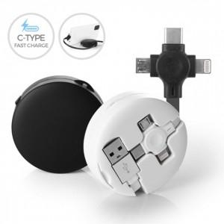

【상세/제작정보】

【인쇄/포장옵션】 | 풀칼라 / 포장지포장

【공급단가】 | 수량 | 100~ | 300~ | 500~ | 1,000~ | 3,000~
*VAT별도 | 단가 | 4,130원 | 4,070원 | 3,970원 | 3,810원 | 3,650원

【상품 URL】 | http://www.easy1.co.kr/src/goods_detail.php?gdno=29731

